MIGRACIONES DE FRAMEWORK
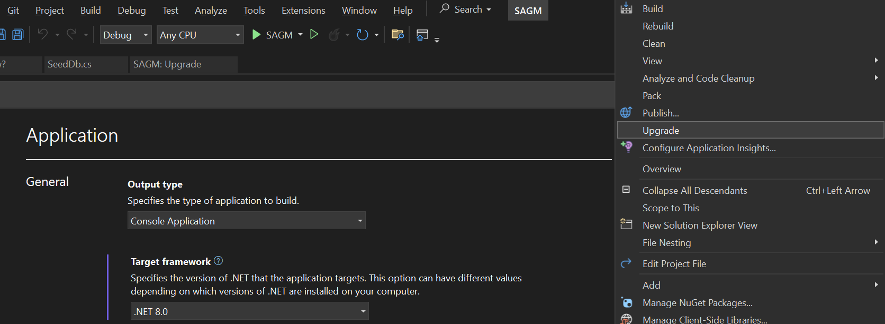
Para migrar una aplicación a una version mas reciente de Framework es necesario posicionarse sobre el proyecto
e ir a upgrade

